Bug reports
Bug report #1
Summary | Non-clickable buttons Select country.
Description | Buttons Select country in Account edit (Billing address and Shipping address) are not clicable.
Steps to reproduce | 1. Login to my.webzilla.com; 2. In Dashboard click Show profile button; 3. In Account choose Edit button; 4. In Account edit click botton Secelt country for Billing address and Shipping address.
Curren result | Both buttons are not clickable and are completely inactive visually.
Photo
Expected result | Buttons are clickable, a drop-out list of countries appears.
Test environment | Frozen project at https://my.webzilla.com; Google Chrome version 115.0.5790.171 (Official), (64 bit).
Testing device | ASUS A543UA Processor Intel(R) Core(TM) i3-7020U CPU @ 2.30GHz 2.30 GHz; Opertional memory 12,0 GB (available: 11,9 GB).
cURL | Request if applicable
Analytics | If applicable
Logs | URL to logs if applicable
Priority | Normal
Severity | Normal
Followers | Manager
Assignee | Responsible developer

Bug report #2
Summary | Inactive Tax info field
Description | Field Tax info in Account edit is inactive and it's impossible to input information into the field neither manually nor by copy pasting.
Steps to reproduce | 1. Login to my.webzilla.com; 2. In Dashboard click Show profile button; 3. In Account choose Edit button; 4. In Account edit filed Tax info.
Curren result | The field is inactive. It is impossible to input information into in neither manually nor by copy pasting.
Photo | 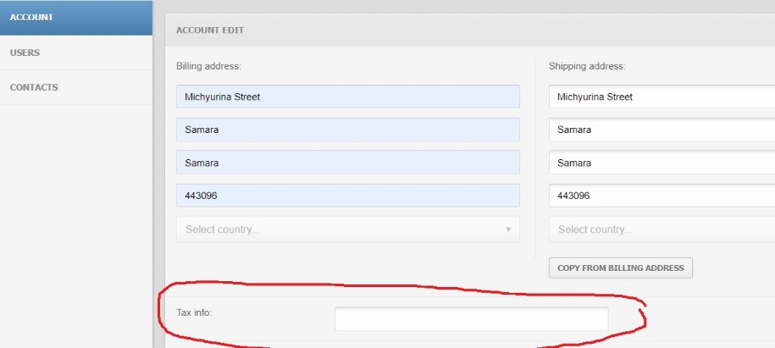
Expected result | The field is active and it is possible to input information either manually or by copy pasting.
Test environment | Frozen project at https://my.webzilla.com; Google Chrome version 115.0.5790.171 (Official), (64 bit).
Testing device | ASUS A543UA Processor Intel(R) Core(TM) i3-7020U CPU @ 2.30GHz 2.30 GHz; Opertional memory 12,0 GB (available: 11,9 GB).
cURL | If applicable
Analytics | URL to anaitics if applicable
Logs | URL to logs if applicable
Priority | Normal
Severity | Normal
Followers | Manager
Assignee | Responsible developer

Bug report #3
Summary | Field Search in All account's user's replies with "Error invalid input"
Description | When searching for a user by Name or Email in All account's users valid request in the Search fielr replies with "Erroe invalid input"
Steps to reproduce | 1. Login to my.webzilla.com; 2. In Dashboard click Show profile button; 3. Choose Users; 4. In Users go to All account's users; 5. Click Search field in the right upper corner; 6. Input valid User's Name or Email; 7. Press Enter.
Curren result | Server replies with Satus 409 (Conflict). Message "Erroe invalid input" is displayed.
Photo
Expected result | Search is completed, requested user is found and displayed.
Test environment | Frozen project at https://my.webzilla.com; Google Chrome version 115.0.5790.171 (Official), (64 bit).
Testing device | ASUS A543UA Processor Intel(R) Core(TM) i3-7020U CPU @ 2.30GHz 2.30 GHz; Opertional memory 12,0 GB (available: 11,9 GB).
cURL | curl 'https://my.webzilla.com/rest/users/current' \ -X 'PUT' \ -H 'Accept: application/json, text/plain, */*' \ -H 'Accept-Language: en-US,en;q=0.9,ru;q=0.8' \ -H 'Connection: keep-alive' \ -H 'Content-Type: application/json' \ -H 'Cookie: _ga=GA1.2.696341153.1692014330; _gid=GA1.2.1794891209.1692014330; webzillaltd-_zldp=a06IWW2KZZ6TNWB4UsHSlgUmtVHZjKkNIAMgIFMmuJxA4dJpMtwXoigr8k8xRQmHINu1ImkZS%2F0%3D; webzillaltd-_zldt=fa197cef-d1e4-4f28-9a5d-269610ec9d98-0; webzillaltd-nextrecon=1692040404036; mywz=eyJzZXNzaW9uX2lkIjoiMmU3YTVlMWI4YzdkMzU1YTE3NTAwNjU1ZWZkYWJiN2M0ZDk0MjZkNjFhN2E3ZmMwOGE5NGFkNTM2YzgzOWY2NSIsIndhcmRlbi51c2VyLmRlZmF1bHQua2V5Ijo1MTgzfQ%3D%3D--84df53f465f770cea527d4761ba9523c102352ff; _ga_WG8L78NR06=GS1.2.1692087183.6.0.1692087183.0.0.0' \ -H 'Origin: https://my.webzilla.com' \ -H 'Referer: https://my.webzilla.com/' \ -H 'Sec-Fetch-Dest: empty' \ -H 'Sec-Fetch-Mode: cors' \ -H 'Sec-Fetch-Site: same-origin' \ -H 'User-Agent: Mozilla/5.0 (X11; Linux aarch64) AppleWebKit/537.36 (KHTML, like Gecko) Chrome/88.0.4324.188 Safari/537.36 CrKey/1.54.250320' \ --data-raw '{}' \ --compressed
Analytics | URL to anaitics if applicable
Logs | URL to logs if applicable
Priority | Minor
Severity | Normal
Followers | Manager
Assignee | Responsible developer

Bug report #4
Summary | Non-clickable buttons Select country.
Description | When creating new contact we input Work address or Home address in Details tab, Selec country drop-out lists are not clickable for nether of the addresses.
Steps to reproduce | 1. Login to my.webzilla.com; 2. In Dashboard click Show profile button; 3. Choose Contacts; 4. Click Create new contact; 5. Choode Details tab; 6. Click Seect country for both Work address and Home address.
Curren result | Both buttons are not clickable and are completely inactive visually.
Photo | 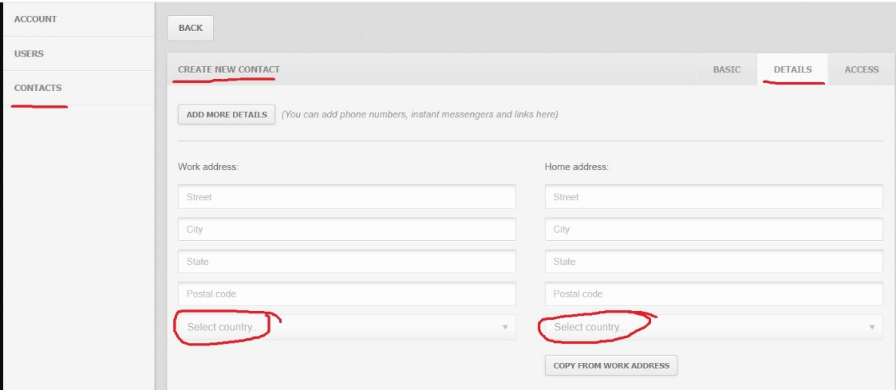
Expected result | Buttons are clickable, a drop-out list of countries appears.
Test environment | Frozen project at https://my.webzilla.com; Google Chrome version 115.0.5790.171 (Official), (64 bit).
Testing device | ASUS A543UA Processor Intel(R) Core(TM) i3-7020U CPU @ 2.30GHz 2.30 GHz; Opertional memory 12,0 GB (available: 11,9 GB).
cURL | If applicable
Analytics | URL to anaitics if applicable
Logs | URL to logs if applicable
Priority | Normal
Severity | Normal
Followers | Manager
Assignee | Responsible developer

